Sheet1
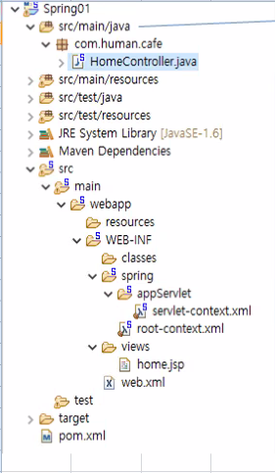
 | 자바파일, 컨트롤러, DAO, VO, utils(page객체, 첨부파일)

3
 | mybatis 같은 곳에서 사용할 설정 파일,, 외부 설정 파일
 | 단위테스트…드라이버로드 테스트, insert 동작 테스트 < 부분 부분 필요한 부분만 테스트 >

 | * DI 구조 - servlet-context.xml & root-context.xml 객체 조립

 | js, css, jpg 등 파일
 | 내부적으로 동작하는 것

22
 | 스프링 설정 파일, DI, bean

 | view 파일(jsp)

 | 스프링 전체 흐름 설정 파일
1ㅊ
 | 현재 프로젝트는 메이븐 방식의 프로젝트 | ~ 객체 안만들어지면 여기를 보아라
 | 메이븐의 프로젝트 설정 파일 (라이브러리 설정하면 자동으로 다운로드)

메이븐 방식 프로젝트 디렉토리 구조

